Summary table
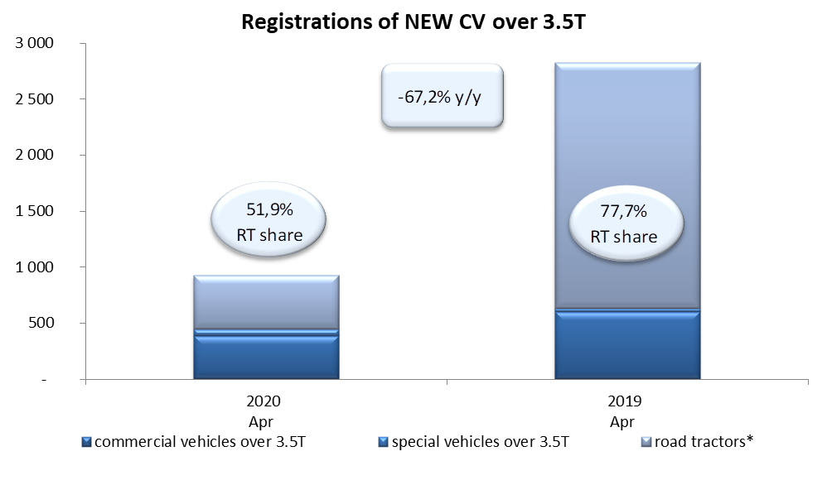
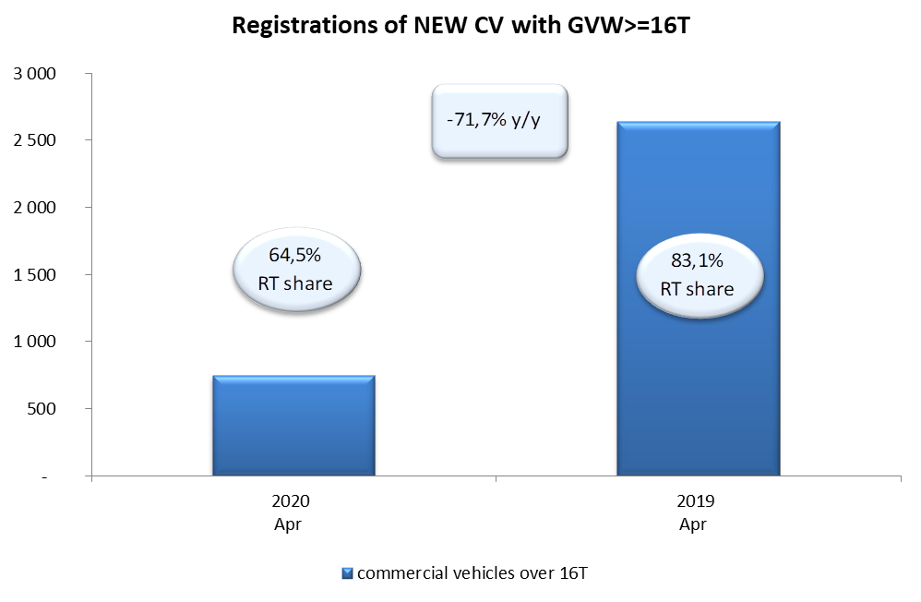
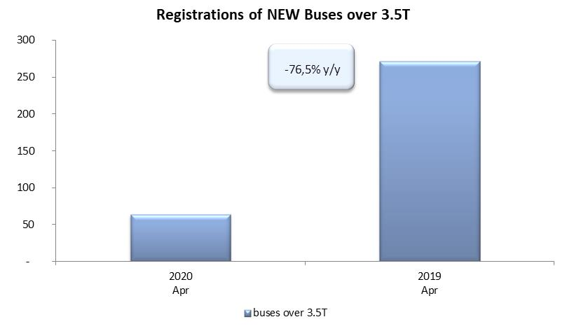
PZPM based on CEP (Ministry of Digital Affairs) |  |  |  |  |  | 06/05/2020
 |  |  |  |  |  | units
FIRST REGISTRATIONS OF NEW COMMERCIAL VEHICLES OVER 3.5T
 | 2020 Apr | 2019 Apr | % change y/y | 2020 Jan - Apr | 2019 Jan - Apr | % change y/y
CV - TOTAL | 928 | 2,826 | -67.2% | 5,638 | 10,279 | -45.2%
commercial vehicles over 3.5T | 384 | 602 | -36.2% | 1,461 | 2,047 | -28.6%
special vehicles over 3.5T | 62 | 28 | 121.4% | 236 | 207 | 14.0%
road tractors* | 482 | 2,196 | -78.1% | 3,941 | 8,025 | -50.9%
BUSES - TOTAL | 64 | 272 | -76.5% | 456 | 804 | -43.3%
buses over 3.5T | 64 | 272 | -76.5% | 456 | 804 | -43.3%
COMMERCIAL VEHICLES - TOTAL | 992 | 3,098 | -68.0% | 6,094 | 11,083 | -45.0%
*/ The data does not cover new registrations of domestic producers their own brands

